ADC管脚定义
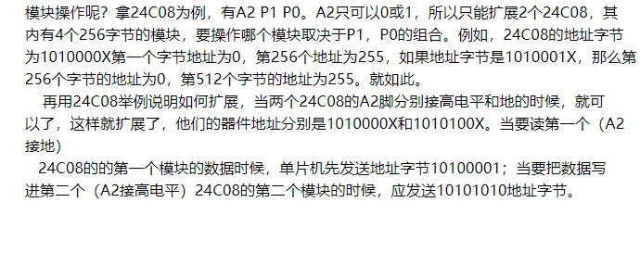
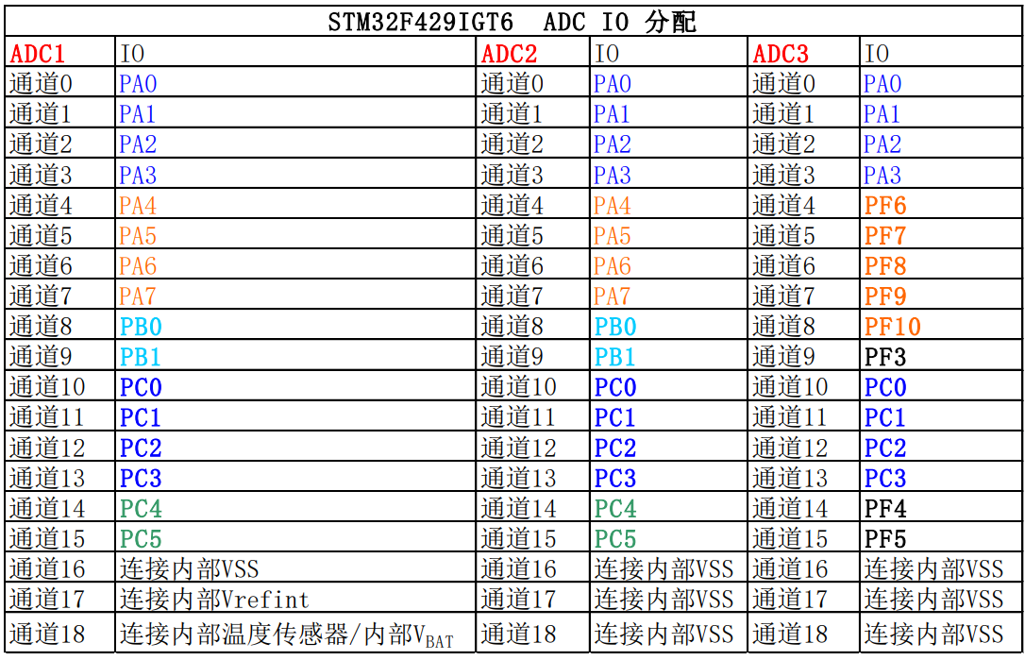
 |  |  |  | STM32F429IGT6 ADC IO 分配
19 | PF3 | ADC3_IN9 |  | ADC1 | IO | ADC2 | IO | ADC3 | IO
20 | PF4 | ADC3_IN14 |  | 通道0 | PA0 | 通道0 | PA0 | 通道0 | PA0
21 | PF5 | ADC3_IN15 |  | 通道1 | PA1 | 通道1 | PA1 | 通道1 | PA1
 |  |  |  | 通道2 | PA2 | 通道2 | PA2 | 通道2 | PA2
24 | PF6 | ADC3_IN4 |  | 通道3 | PA3 | 通道3 | PA3 | 通道3 | PA3
25 | PF7 | ADC3_IN5 |  | 通道4 | PA4 | 通道4 | PA4 | 通道4 | PF6
26 | PF8 | ADC3_IN6 |  | 通道5 | PA5 | 通道5 | PA5 | 通道5 | PF7
27 | PF9 | ADC3_IN7 |  | 通道6 | PA6 | 通道6 | PA6 | 通道6 | PF8
28 | PF10 | ADC3_IN8 |  | 通道7 | PA7 | 通道7 | PA7 | 通道7 | PF9
 |  |  |  | 通道8 | PB0 | 通道8 | PB0 | 通道8 | PF10
32 | PC0 | ADC123_IN10 |  | 通道9 | PB1 | 通道9 | PB1 | 通道9 | PF3
33 | PC1 | ADC123_IN11 |  | 通道10 | PC0 | 通道10 | PC0 | 通道10 | PC0
34 | PC2 | ADC123_IN12 |  | 通道11 | PC1 | 通道11 | PC1 | 通道11 | PC1
35 | PC3 | ADC123_IN13 |  | 通道12 | PC2 | 通道12 | PC2 | 通道12 | PC2
54 | PC4 | ADC12_IN14 |  | 通道13 | PC3 | 通道13 | PC3 | 通道13 | PC3
55 | PC5 | ADC12_IN15 |  | 通道14 | PC4 | 通道14 | PC4 | 通道14 | PF4
 |  |  |  | 通道15 | PC5 | 通道15 | PC5 | 通道15 | PF5
40 | PA0 | ADC123_IN0 |  | 通道16 | 连接内部温度传感器 | 通道16 | 连接内部VSS | 通道16 | 连接内部VSS
41 | PA1 | ADC123_IN1 |  | 通道17 | 连接内部Vrefint | 通道17 | 连接内部VSS | 通道17 | 连接内部VSS
42 | PA2 | ADC123_IN2
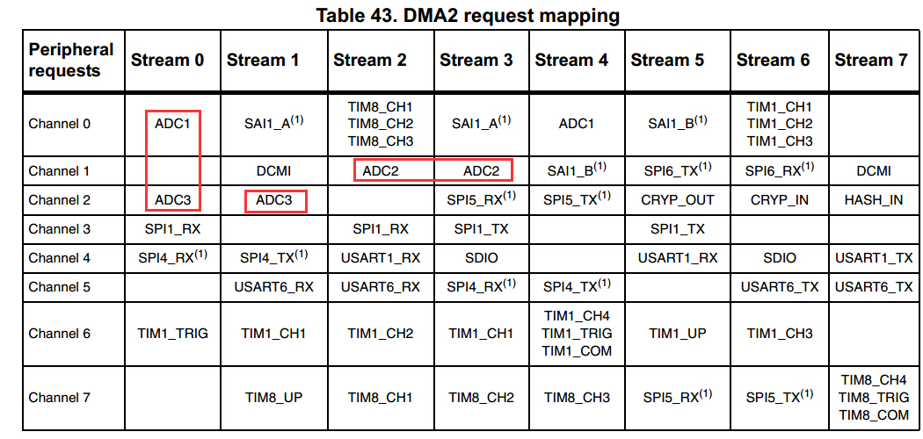
47 | PA3 | ADC123_IN3
50 | PA4 | ADC12_IN4 | DAC_OUT1
51 | PA5 | ADC12_IN5 | DAC_OUT2
52 | PA6 | ADC12_IN6
53 | PA7 | ADC12_IN7

56 | PB0 | ADC12_IN8
57 | PB1 | ADC12_IN9

